Specifikace
 | VZ PP II 28
 | Příloha č. 1 Výzvy - Technická a množstevní specifikace

Číslo | Název předmětu | CPV kód | Požadavky na provedení (specifikace)* |  | Požadovaný počet kusů (ks) | Maximální přípustná jednotková cena (1 ks) bez DPH ** | Jednotková cena (1 ks) bez DPH | výše DPH (v Kč) | Jednotková cena (1 ks) včetně DPH | Celková cena za položku bez DPH | výše DPH (v Kč) | Celková cena za položku vč. DPH | Ilustrační obrázek
1 | Batoh | Informační a propagační výrobky - 39294100-0 Potřeby pro volný čas - 37416000-7 | Batoh: - Stahovací batoh (vak) vhodný pro nošení na zádech; - uzavírání pomocí stahovací šňůry (šňůry připevněné ke spodnímu okraji batohu tvoří popruhy vhodné k nošení přes ramena, materiál šňůry 100% bavlna, průměr šňůry min. 8 mm); - materiál: 100 % bavlna; - gramáž: min.180 g/m²; - barva: přírodní, světlá bavlna (světle béžová); - rozměr: min. 35 x 41 cm (max. 45 x 55 cm); -vnitřní švy vaku začištěné - Potisk na přední straně batohu o velikosti 15 x 15 cm (max 17 x 18 cm), druh potisku sítotisk, barva potisku černá 1/0; - Vnitřní švy batohu začištěné pomocí overlockového stehu a následně zapošité. Tento způsob zpracování zajistí, že švy budou odolnější a nebudou se snadno párat. - U rozměrových, objemových, váhových a výkonnostních parametrů umožňuje zadavatel max. odchylku v intervalu +- 10 %. |  | 5,700 | 50 Kč |  | - Kč | - Kč | - Kč | - Kč | - Kč | 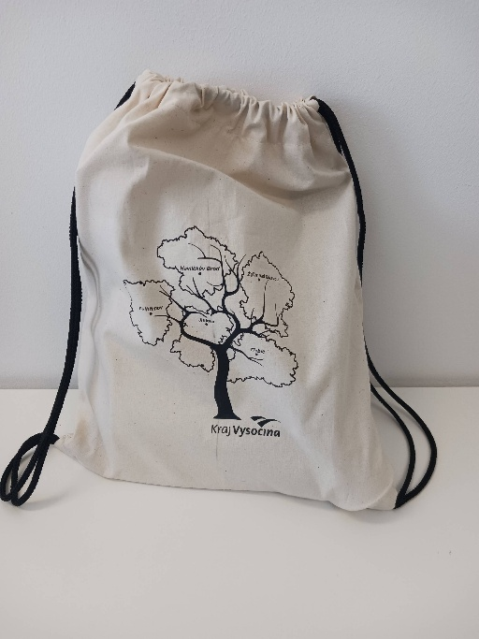
CELKOVÁ NABÍDKOVÁ CENA (za všechny položky) |  |  | bez DPH | - Kč | podpis dodavatele
 |  |  | výše DPH | - Kč
 |  |  | s DPH | - Kč | Výše uvedeným podpisem současně čestně prohlašuji, že se nezměnily údaje rozhodné pro posouzení splnění kvalifikace obsažené v dokladech, které má zadavatel k dispozici (pozn. Splnění kvalifikace bylo ke dni podání žádosti o zařazení do dynamického nákupního systému doloženo doklady v rozsahu stanoveném v bodě 6. Požadavky na prokázání kvalifikace dodavatelů – Zadávací podmínky na nadlimitní veřejnou zakázku pro zavedení dynamického nákupního systému „Dynamický nákupní systém na nákup propagačních předmětů II“ ze dne 6. 10. 2023).

* | Zadavatel požaduje před zadáním předmětů do výroby zaslat jejich grafický návrh (včetně log) k odsouhlasení.
** | Zadavatel upozorňuje, že se jedná o cenu (včetně potisku), která nesmí být překročena. V případě překročení maximálně přípustné jednotkové ceny bude nabídka takového účastníka zadávacího řízení vyřazena a účastník zadávacího řízení vyloučen ze zadávacího řízení.

